Sheet1
 | Total Geral | Total de Branca | Branca |  |  |  | Total de Preta | Preta |  |  |  | Total de Parda | Parda |  |  |  | Total de Amarela | Amarela |  |  |  | Total de Indígena | Indígena |  |  | Total de Não declarada | Não declarada
Localidade da Escola |  |  | Federal | Estadual | Municipal | Privada |  | Federal | Estadual | Municipal | Privada |  | Federal | Estadual | Municipal | Privada |  | Federal | Estadual | Municipal | Privada |  | Estadual | Municipal | Privada |  | Federal | Estadual | Municipal | Privada
Salvador | 60,287 | 2,118 | 9 | 1,263 | 752 | 94 | 17,326 | 9 | 11,769 | 5,145 | 403 | 32,440 | 19 | 20,657 | 10,033 | 1,731 | 411 | 1 | 186 | 88 | 136 | 115 | 70 | 42 | 3 | 7,877 | 91 | 5,539 | 1,588 | 659

Cor/Raça |  | Dependência Administrativa

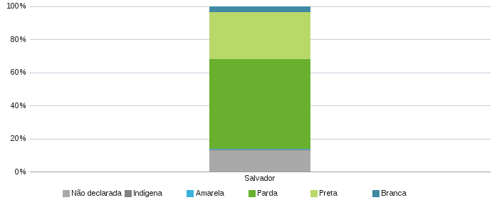 |  | 